상품제안서
필립스 데일리 블루투스 헤드폰 | 상품코드: S43420

 |  |  |  |  |  |  | 02-713-8555 | www.synergygift.co.kr
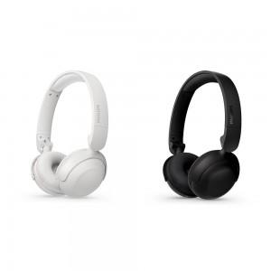

【상세/제작정보】 | <p><span style="font-size: 18.6667px;">※ 30개 미만 인쇄 불가</span></p>

【인쇄/포장옵션】 | 레이저 / 포장불가능

【공급단가】 | 수량 | 10~ | 30~ | 100~ | 300~ | 1,000~
*VAT별도 | 단가 | 30,290원 | 28,650원 | 27,260원 | 26,560원 | 26,090원

【상품 URL】 | https://www.synergygift.co.kr:443/src/goods_detail.php?gdno=43420

